Sumário
Sistema | PucPay | Histórico de Revisões
Elaborado Por | Luiz Gustavo Chimenes Pinto | Data | Atualizado Por | Descrição da Atualização
Revisado Por | Luiz Gustavo Chimenes Pinto
Data de Criação | 2023-09-10
Executor(es) dos Testes | Guilherme Gruner, Otávio Dallo, João Vitor Assis
 | Luiz Gustavo e Gustavo Cesar
Testes OK | 0
Testes NOK | 0
Teste não testados | 3

Evidências
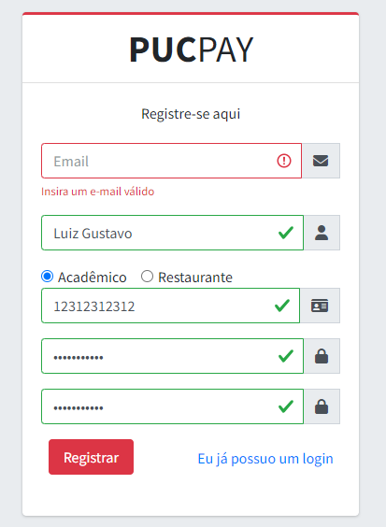

Imagem 01:

Imagem 02:

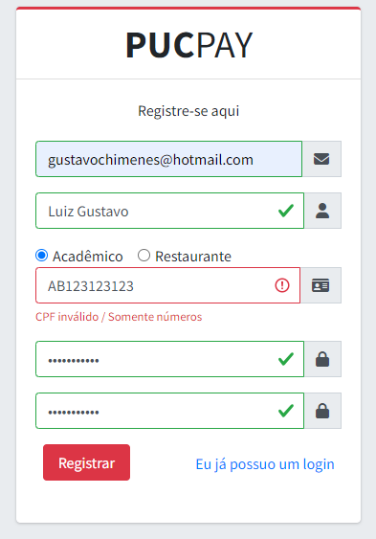
Imagem 04:

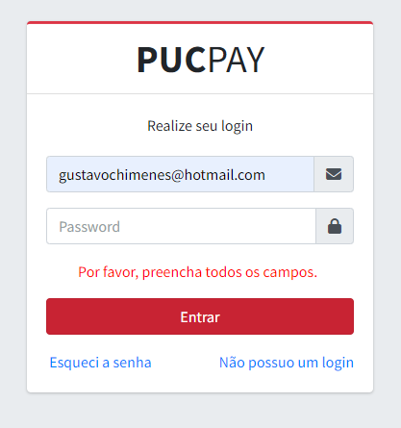
Imagem 05:

Imagem 06

